Sheet1
提 案 書

たためるツインカラートート（ヨコ） |  | 参考上代 | ¥180 | 販売価格
 |  | （税別） |  | （税別）
【JAN】 | 4562121884229
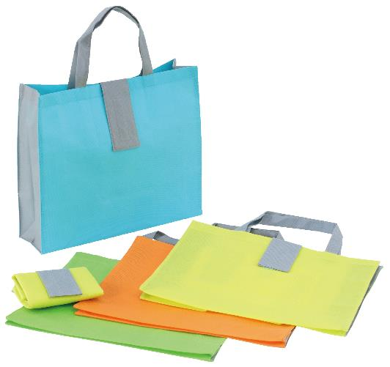 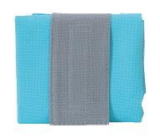 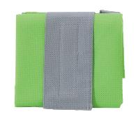 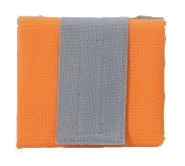 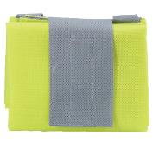 |  |  | 【商品番号】 6444-65 【本体サイズ】 展開時：385×105×310mm 折りたたみ時：130×115×25mm・35ｇ 【パッケージサイズ】 165×120×25mm・38ｇ 【個装形態】 ポリ袋入 【色・柄】 ブルー・グリーン・オレンジ・イエロー（色指定可） 【材質】 不織布 【入数】 300 【商品説明】 横型だから持った時に底擦れしないポップなカラーのトートバッグ 【生産国】 中国

